02 STB
Objetivos del Laboratorio
1. Investigar métodos de evaluación de estabilidad
2. Usar el análisis STB

Preparación
1. Cree una librería Lab3, similarmente a como creó una en el Lab2
2. En una nueva terminal, ejecute los siguientes comandos:
 | cd /active/LAB03_cells
 | cp -r OTA5 /home/miusuario/projects/my_project/Lab3/
3. Verifique que tiene una celda OTA5 en su librería Lab03

Test 1: puesta a punto
Se pretende estudiar la estabilidad de un amplificador de una sola etapa (OTA5) con realimentación resistiva.
En los siguientes tests se van a recorrer algunos métodos que permiten estudiar la ganancia de lazo (abierto) y poder evaluar los márgenes.

1. Cree un nuevo esquemático OTA5_tb1
2. Arme el TB para evaluar la etapa OTA5 en configuración no inversora con ganancia 2, como se muestra en la figura:
 | VPOS = 3.3V |  | La entrada IN tiene una fuente vpulse
 | IB = 2 uA |  | También se agrega una referencia REF con una fuente vdc
 | Vin_dc = 2V |  | Atajos útiles:
 | Vstep = 10 mV |  |  | I > agregar instancias
 | Rfb = 1 MOhm (ambas) |  |  | L > nombrar nets
 | CL = 1 pF |  |  | G > Reporte de errores después de hacer un check-n-save

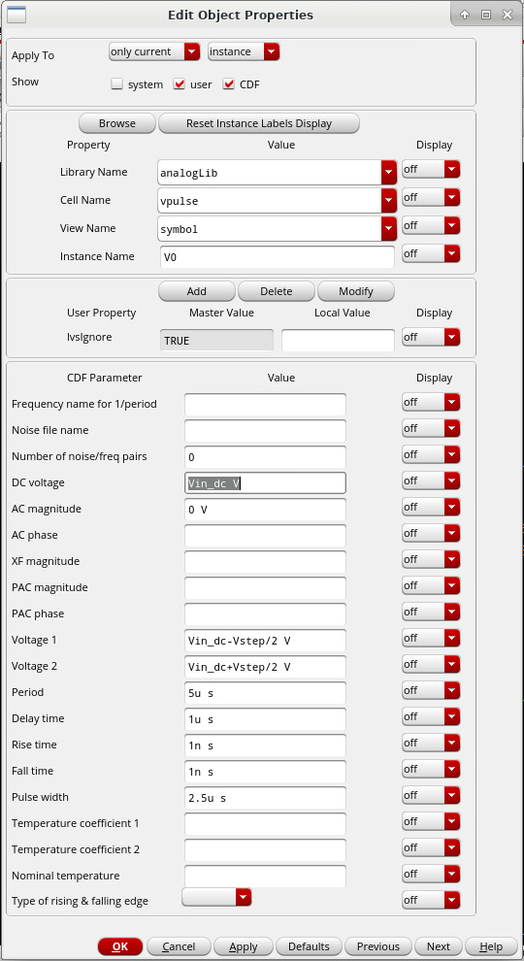
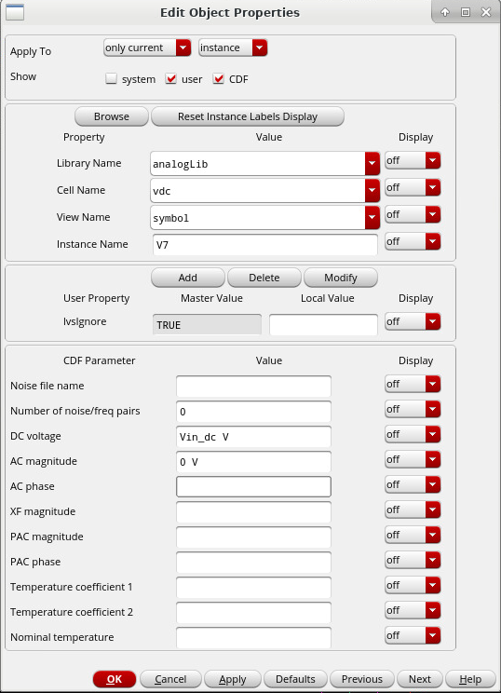

3. Cree una vista ADE Explorer. Cargue los archivos de modelos. Copie las variables desde el esquemático (ver captura) y asígneles valor.
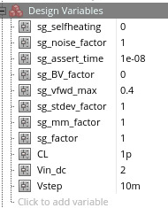
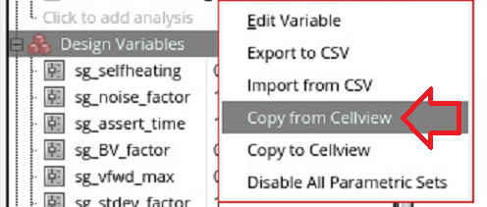

4. Cree un análisis DC. Córralo y verifique el punto de operación de su circuito.
 | Puede anotar las tensiones y verificar que se vean como en la siguiente captura
 | También puede revisar el DC Operating Point de los dispositivos, buscando que el OTA esté balanceado.

Test 2: Ganancia a lazo abierto... abriendo el lazo
Este método evalúa la ganancia de lazo simplemente abriendo "físicamente" el lazo e inyectando una señal de prueba.
1. En el mismo esquemático, copie el diseño a otra zona y modifíquelo como se muestra:
 | Nótese que:
 | * Luego de copiar, tiene que renombrar las nets de la corriente de bias IB y de la salida OUT para evitar que se conecten ambos circuitos de su esquemático
 | * En cambio, no renombre las conexiones IN o REF
 | * VTEST es generada con una fuente vdc con acm = 1, y luego se agrega otra fuente vdc con la variable Vin_dc para balancear al circuito
 | * VRETURN es el nombre dado al punto en donde se abrió el lazo

2. Cree un análisis AC
 | Entre 1 Hz y 1 GHz con un barrido logarítmico de 20 pasos por década
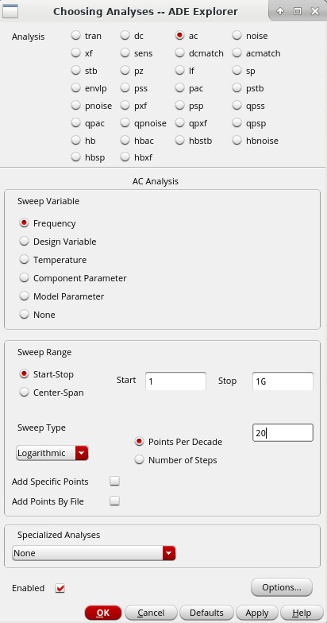

3. Corra la simulación. Verifique el punto de operación de sus dos circuitos. Luego, muestre el Bode (magnitud en db20 y fase) de la tensión en el nodo RETURN
Datos útiles:
Para superponer varios gráficos, seleccione "Append" en ADE
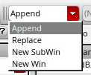

El menú Results > Direct Plot va venir bien
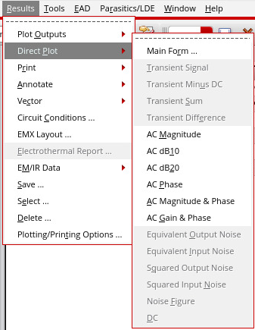

Muestre el Bode de lazo abierto que obtuvo. Agregue marcadores indicando la frecuencia de ganancia unitaria (GBW = UGF) y el margen de fase (PM)

 | 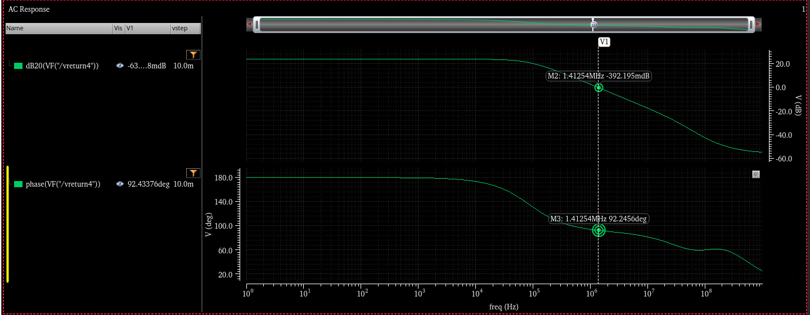

4. Según los resultados del Bode, anote:

 | UGF = | 1.41Mhz
 | PM = | 92deg

5. ¿Por qué piensa que este método de evaluar la ganancia de lazo es inconveniente? Dé al menos 3 razones
 | HACER
 | HACER
 | HACER

Test 3: Ganancia a lazo abierto sólo en alta frecuencia
Este método evalúa la ganancia de lazo agregando un inductor y un capacitor para lograr el efecto de cortar el lazo y acoplar una señal de prueba en alta frecuencia

1. En el mismo esquemático, copie el diseño a otra zona y modifíquelo como se muestra:
 | Nótese que:
 | * Renombre IB, OUT, VRETURN
 | * No renombre IN, REF, VTEST
 | * Este diseño no necesita una fuente adicional para lograr una polarización balanceada (como sí el caso anterio)
 | * L = 1 Hy, C = 1 F (empiece con estos valores, pero luego puede probar otros para ver cómo varía)

2. Vuelva a correr la simulación.
Muestre los Bode de este caso, superpuesto con el caso anterior.

 | 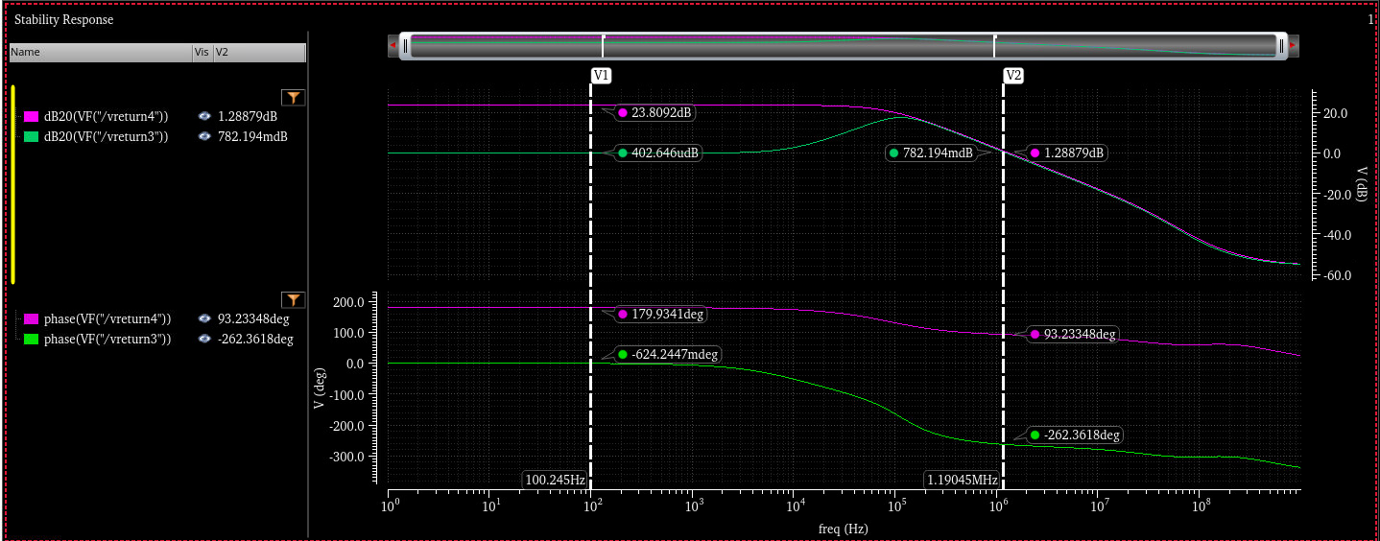

3. ¿Por qué piensa que este método de evaluar la ganancia de lazo es inconveniente? ¿En qué piensa que es superior al método anterior? Dé al menos 3 razones
 | HACER
 | HACER
 | HACER

Test 4: Ganancia a lazo abierto en análisis AC
En lugar de agregar un inductor y un capacitor, se usan componentes dcfeed y dcblock, que cambian de comportamiento entre el análisis DC y el AC

1. En el mismo esquemático, copie el diseño a otra zona y modifíquelo como se muestra:
 | Nótese que:
 | * Renombre IB, OUT, VRETURN
 | * No renombre IN, REF, VTEST
 | * El inductor lo reemplaza por el componente dcfeed y el capacitor por dcblock

2. Vuelva a correr la simulación.
Muestre los Bode de este caso, superpuesto con los casos anteriores.

 | 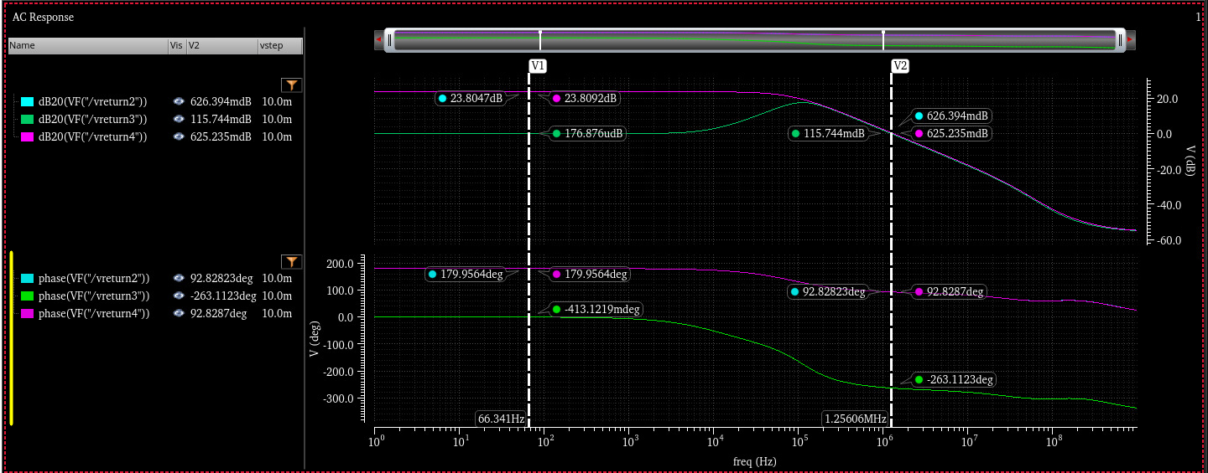

3. ¿Por qué piensa que este método de evaluar la ganancia de lazo es inconveniente? ¿En qué piensa que es superior a los métodos anteriores? Dé al menos 3 razones
 | HACER
 | HACER
 | HACER

Test 5: Análisis STB
Algunos simuladores ofrecen un análisis específico para evaluar la ganancia de lazo (más info en la Referencias, al final de la página)

1. No es necesario copiar más circuitos. Vamos a usar el primero que creó (Test 1), que no fue usado hasta el momento:

2. Cree un análisis STB e indique que la fuente V1 (o como se llame en su diseño) es la que va a utilizar
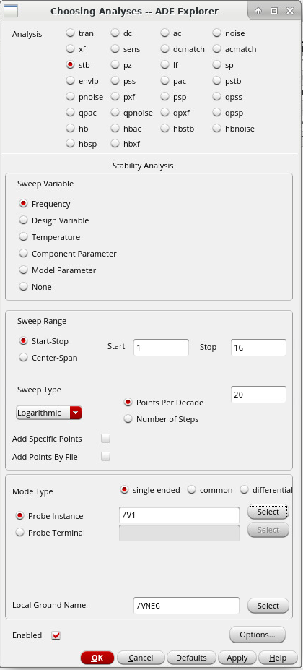

3. Finalizado el análisis, use el menú Results > Direct Plot > Main Form...
 | El menú le permite graficar magnitud y fase de la ganancia de lazo. Además, permite calcular márgenes
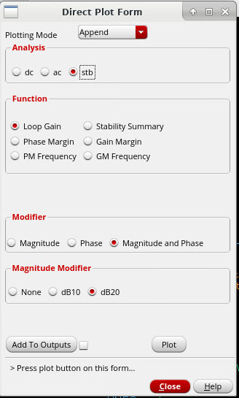

Muestre los Bode de este caso, superpuesto con los casos anteriores.

 | 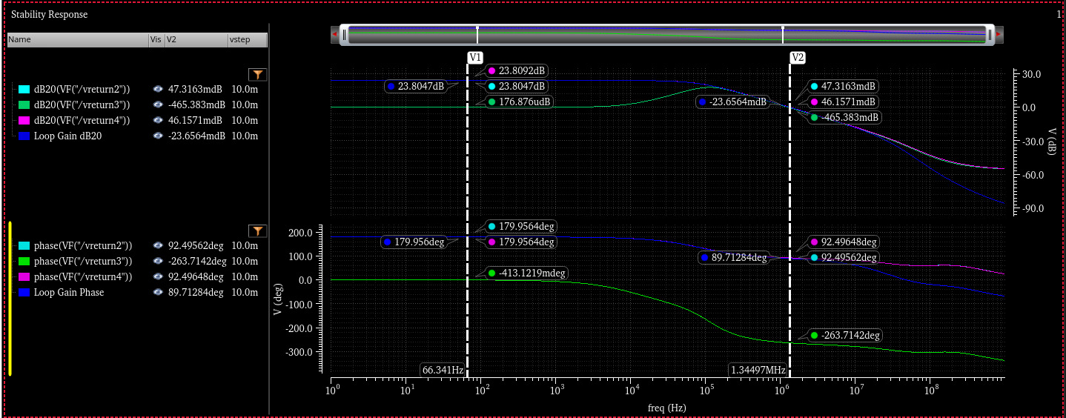 |  |  |  | 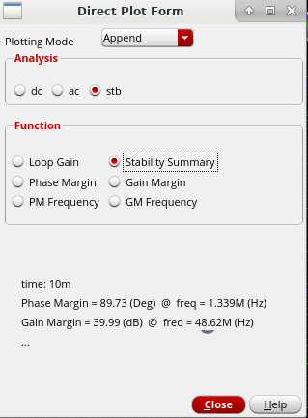

4. Según los resultados reportados por STB, indique:

 | UGF = | 1.339Mhz
 | PM = | 89.73deg
 | GM = | 39.99dB
 | GM freq = | 48.62Mhz

5. ¿Qué diferencias observa entre los casos evaluados y a qué se las atribuye? Comente al menos 3
 | HACER
 | HACER
 | HACER

Test 6 (opcional): Punto de inserción
Si bien la ganancia de lazo es independiente del punto en donde se abra el lazo (al menos en teoría de sistemas de control)
los métodos estudiados sí son sensibles al punto en donde se hace la apertura

1. Copie el esquemático del Test 4 (dcfeed/dcblock) y modifique el punto de apertura como se muestra:
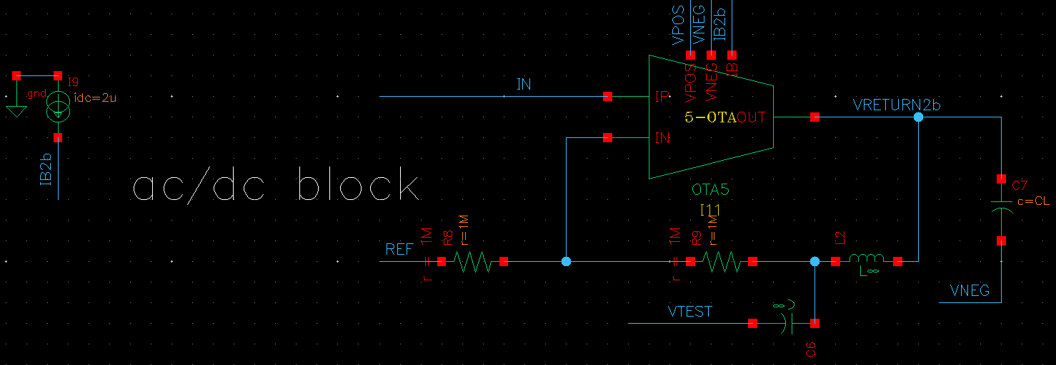

2. Muestre los Bode de ambos casos dcfeed/dcblock superpuestos:

3. Liste las diferencias que nota y sugiera una explicación de por qué se dan esas diferencias (tantas como quiera):

4. ¿Cuál de los dos puntos de corte estudiados dio la mejor aproximación de la ganancia de lazo? ¿Por qué?

5. Pruebe repetir este experimento, pero para el análisis STB (Test 5). ¿Cómo varía el resultado reportado por el simulador al cambiar el punto de corte?

Referencias
Los siguientes papers elaboran más sobre lo visto en esta página
Middlebrook method:
 | MIDDLEBROOK, R. D. 1975. “Measurement of Loop Gain in Feedback Systems.” International Journal of Electronics 38 (4): 485–512. doi:10.1080/00207217508920421.
 | https://www.tandfonline.com/doi/abs/10.1080/00207217508920421
 | https://www.venableinstruments.com/hubfs/Middlebrook_Measurement%20of%20loop%20gain%20in%20feedback%20systems.pdf

Tian method:
 | M. Tian, V. Visvanathan, J. Hantgan and K. Kundert, "Striving for small-signal stability," in IEEE Circuits and Devices Magazine, vol. 17, no. 1, pp. 31-41, Jan. 2001, doi: 10.1109/101.900125.
 | https://ieeexplore.ieee.org/document/900125
 | https://kenkundert.com/docs/cd2001-01.pdf

03 2-stage
Objetivos del Laboratorio
1. Verificar la estabilidad de un 2-stage con distintos tipos de compensación
2. Verificar los cálculos de compensación Miller
3. Investigar métodos de remoción del cero del semiplano derecho

Preparación
1. En una nueva terminal, ejecute los siguientes comandos:
 | cd /active/LAB03_cells
 | cp -r OTA7 /home/miusuario/projects/my_project/Lab3/
2. Verifique que tiene una celda OTA7 en su librería Lab03
3. Cree un nuevo esquemático OTA7_tb1 y arme un testbench en conexión buffer como el siguiente:
 | VPOS = 3.3V |  | La entrada IN tiene una fuente vpulse
 | IB = 2 uA
 | Vin_dc = 2V |  | Atajos útiles:
 | Vstep = 10 mV |  |  | I > agregar instancias
 | CL = 1 pF |  |  | L > nombrar nets
 | Note que el pin Cc flota |  |  | G > Reporte de errores después de hacer un check-n-save

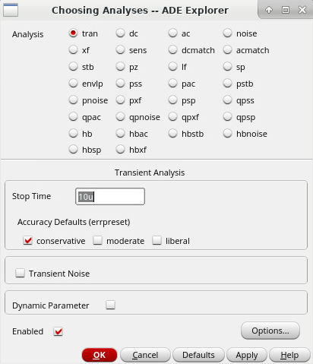
Test 1: Sin compensación
1. Cree un análisis DC y verifique las tensiones y el punto de operación.
2. Agregue STB y TRAN, y simule estabilidad y la respuesta a un escalón pequeño
 | STB igual que en la página anterior.
 | TRAN: 10 usec en conservative

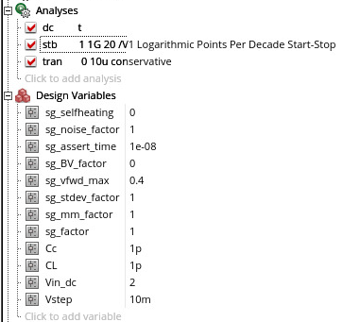

3. Muestre el resultado de simulación TRAN: tensión de entrada y de salida

 | 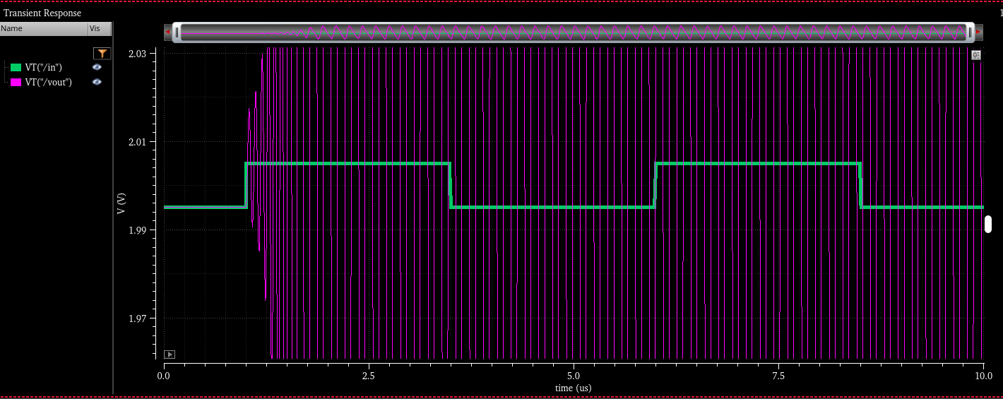

4. Muestre el resultado de simulación STB: ganancia de lazo. Marque los márgenes en el gráfico

 | 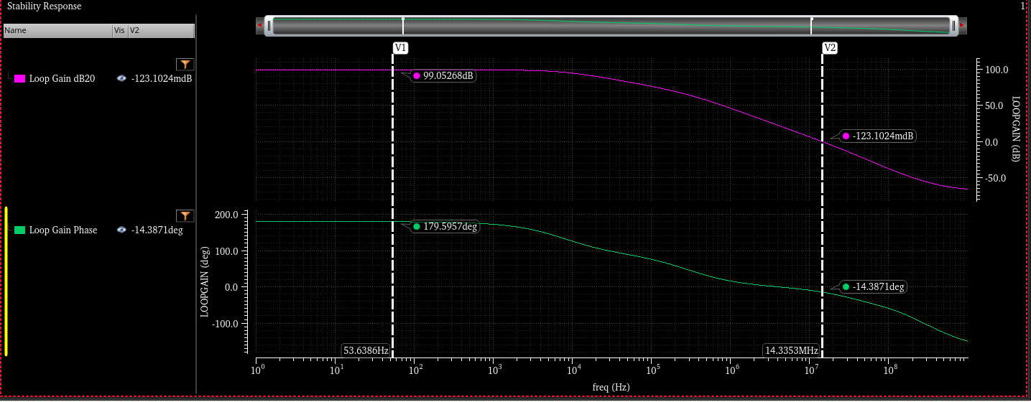

5. Esta realimentación es inestable. ¿Por qué el análisis DC no mostró ningún problema? ¿Por qué la simulación transitoria tuvo que esperar a que la entrada varíe para oscilar?
 | HACER
 | HACER

Test 2: Compensación
1. Copie la celda (no el schematic) del tb anterior a tb2 (usar "Update Instances - Of New Copies Only" para que la nueva vista de simulación apunte a la nueva celda esquemática)
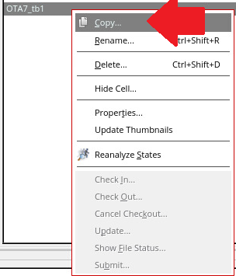
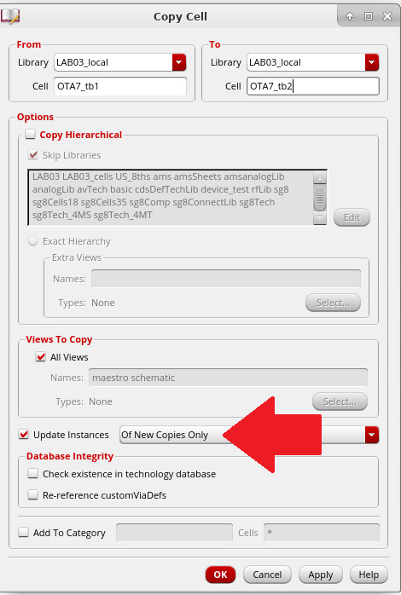

2. Agregue un capacitor de compensación y asígnele de valor Cc (como variable). En el simulador, cargue la variable y haga Cc = 1 pF
3. Simule y muestre el resultado de simulación STB: ganancia de lazo

4. Muestre el resultado de la simulación TRAN: tensión de entrada y de salida

5. Usando Results > Direct Plot > Main Form ... agregue métricas de estabilidad como outputs en ADE. Muestre el resultado:

 | PM =
 | GM =
 | GBW =
 | GM freq =

Test 3: Margen de fase
1. Copie el tb anterior a tb3
2. Haga un barrido paramétrico entre 0.1 pF y 2pF en pasos de 0.2pF. El objetivo es lograr un PM = 60 deg
3. Muestre el gráfico de PM vs Cc. Indique en el gráfico qué valor de Cc logra el margen de 60 deg

4. Muestre el resultado de ganancia de lazo de la simulación STB del barrido paramétrico. Indique cuál curva corresponde al Cc de 60 deg

4. Muestre el resultado de la simulación TRAN: tensión de entrada y de salida. Indique cuál curva corresponde al Cc de 60 deg

Test 4: Análisis
1. Copie el tb anterior a tb4
2. Fije el valor de Cc para 60 deg en las variables del simulador
3. Verifique por simulación que STB y TRAN son como lo espera (no hace falta mostrar el resultado)
4. Haga una anotación del DC Operating Point del OTA-7 y muestre una captura del esquemático anotado en donde se vean los parámetros de los MOS:

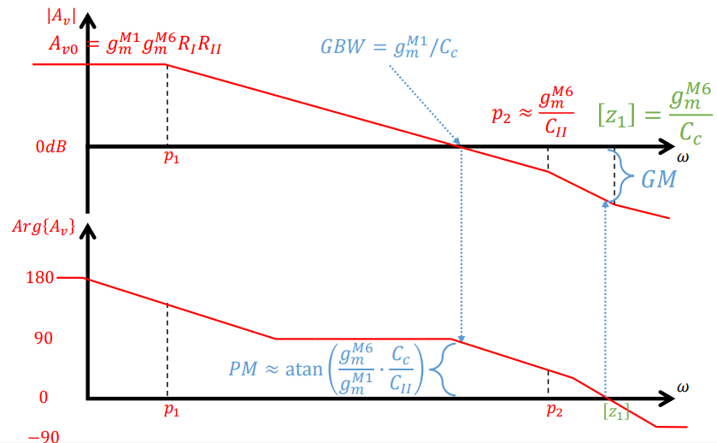
5. Complete los siguientes campos a partir del punto de operación del circuito:
 |  |  |  | Recordatorio de expresiones relevantes:
 | CL = | 1.00E-12 | F
 | Cc = |  | F
 | gm1-2 = |  | S
 | gm6 = |  | S

6. Usando los valores del punto anterior, calcule:

 | GBW = |  | Hz
 | p2 = |  | Hz
 | z = |  | Hz
 | PM(1) = | #DIV/0! | deg
 | PM(2) = | #DIV/0! | deg
 | PM(1) = atan(p2 / GBW) - atan(GBW / z)
 | PM(2) = atan(p2 / GBW)

7. Muestre el gráfico de ganancia de lazo, indicando con marcadores verticales (V) la posición de GBW, p2, z obtenidos en el punto anterior:

8. ¿Coincide el valor del PM simulado con el que esperaba por la cuentas? ¿Con cuál de los dos calculados? Elabore

Test 5: Nulling resistor
1. Copie el tb anterior a tb5
2. Agregue una resistencia Rc en serie con Cc. El objetivo es mover el cero del semiplano derecho para que no afecte el margen de fase.
3. Indique cuánto estima que es un valor apropiado para la resistencia de nulling Rc si quiere llevar el cero al infinito:

 |  | Ohms

4. Haga un barrido paramétrico de Rc entre x0.5 y x2 del valor indicado en el punto anterior
5. Muestre la variación del PM, GM y del GBW vs Rc

6. Muestre el resultado de la simulación TRAN: tensión de entrada y de salida

7. ¿Cómo compara el valor de Rc que ubica al cero en infinito con los otros? Dé argumentos a favor y en contra de usar ese valor

Test 6: Buffer
1. Copie el tb anterior a tb6. Mantenga el valor de Cc elegido antes de agregar la Rc
2. Remueva Rc y agregue un buffer ideal (use analogLib > vcvs) entre el nodo de salida y el capacitor Cc
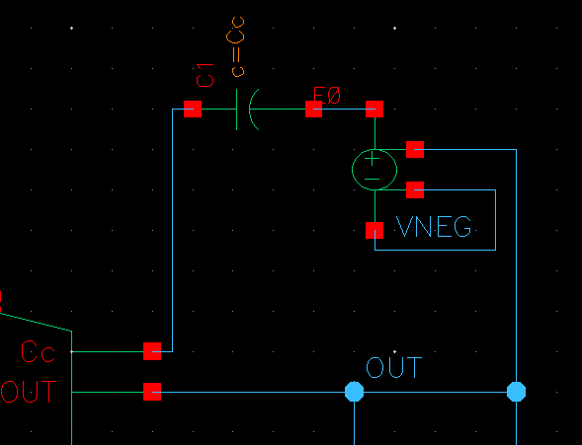

3. Muestre el resultado de simulación STB: ganancia de lazo.

4. Indique cuánto obtuvo en las siguientes métricas de estabilidad:

 | PM = |  | deg
 | GM = |  | dB
 | GBW = |  | Hz
 | GM freq = |  | Hz

5. ¿Cómo comparan tanto el resultado con el buffer y el del nulling resistor con las cuentas que hizo en Test 4?

Referencias
Los temas de esta página se cubrieron en clase y en la bibliografía de la materia.

04 3-stage (opcional)
Objetivos del Laboratorio
1. Investigar métodos de compensación avanzados y para tres etapas
2. Diseñar tres amplificadores distintos que cumplan:
 | Av_OL | 40 / 80 / 120 dB |  | (se piden tres diseños distintos)
 | BW_CL | > 130 kHz |  | @ CL = 10 pF
 | Av_CL | = 1 V/V (0 dB) |  | Buffer
 | Estabilidad | El diseño tiene que ser estable según su propio criterio

Esta página del laboratorio es opcional y su entrega no es obligatoria (aunque sí bienvenida!)

Preparación
1. En una nueva terminal, ejecute los siguientes comandos:
 | cd /active/LAB03_cells
 | cp -r GmReal /home/miusuario/projects/my_project/Lab3/
2. Verifique que tiene una celda GmReal en su librería Lab03

Lista de componentes
En este laboratorio, usted tiene una cierta lista limitada de componentes y ciertos objetivos a cumplir.
Se piden tres diseños distintos. En cada uno de ellos puede usar los componentes de la siguiente tabla, y no más que eso.

1. Cree una vista esquemático nueva e instancie los siguientes componentes:
 | Cell | Cantidad máx. | Valor(es) de parámetros |  | Notas
 | GmReal | 3 | 17 uS / 1.7 uS / 0.17 uS |  | Etapas activas
 | cap | 1 | 10 pF |  | Carga
 | cap | cant. necesaria | a definir por usted |  | Compensación

El componente GmReal es un buen modelo de un amplificador de una etapa (como el OTA5 que usamos anterioremente).
GmReal tiene un parámetro que se puede ajustar en sus propiedades.
El único parámetro que acepta el componente es la transconductancia (Gm) de la etapa.
Además del Gm, el componente tiene modeladas la capacidad de entrada y la resistencia de salida.
La resistencia de salida de la etapa se ajusta automáticamente de modo que la ganancia de tensión sea 40 dB.
La capacidad de entrada de la etapa se ajusta automáticamente de modo que la frecuencia de transición sea 10 MHz.
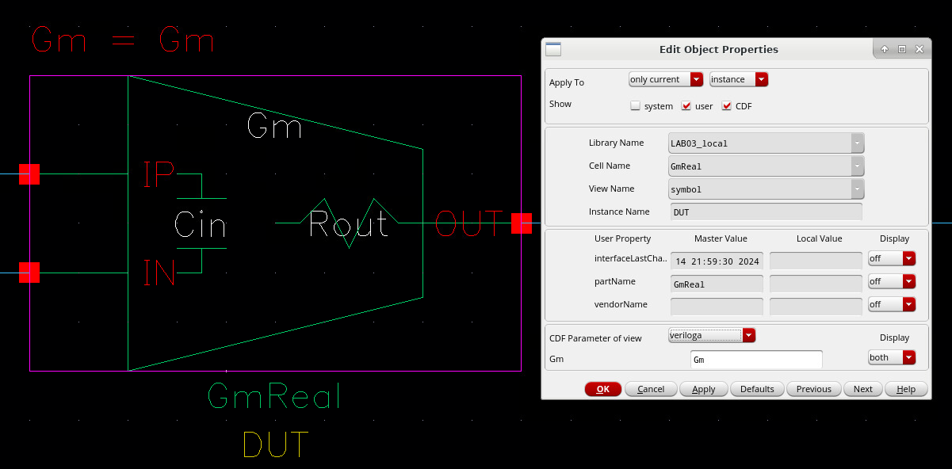

Amplificador de 1 etapa (casi resuelto...)
El siguiente circuito cumple los requisitos pedidos para el caso de 40 dB:
 | Usa sólamente una etapa, con Gm = 17 uS (el más alto disponible)
 | No require ningún otro capacitor, por fuera del de carga
 | Esta topología no permite alcanzar las ganancias superiores, de 80 dB y 120 dB, resultando en una precisión es limitada, y la necesidad de estudiar otras topologías.

1. Muestre por simulación que se cumplen los requisitos.

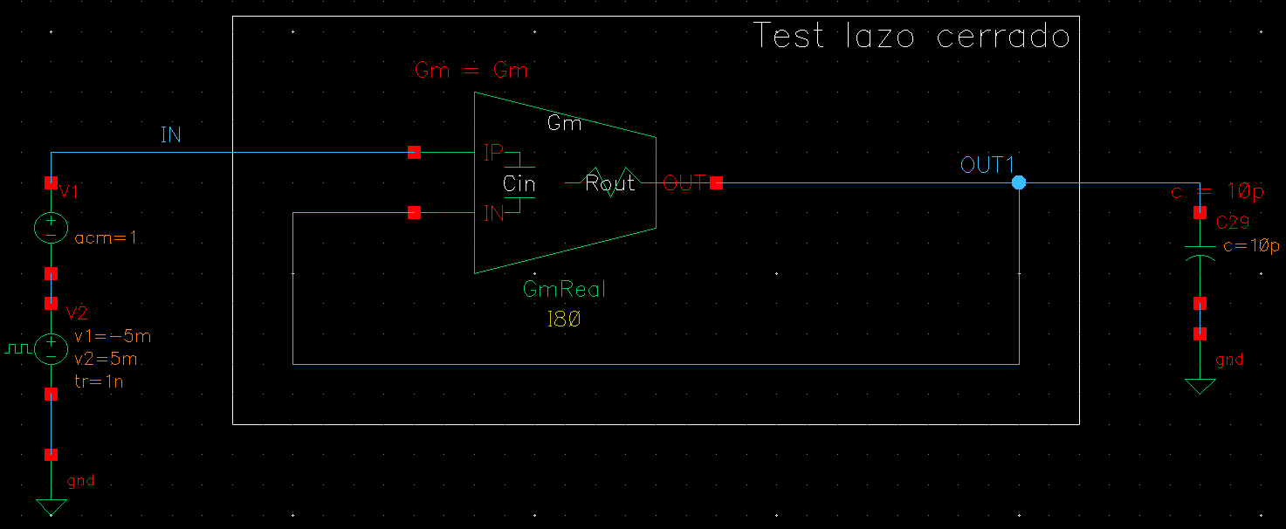

Amplificador de 2 etapas
2 etapas son suficientes para lograr el requisito de 80 dB. Su trabajo es diseñar este amplificador usando sólo los bloques disponibles que crea necesarios.
Recomendación: tome el diseño anterior y agregue una etapa pre amplificadora (es decir, mantenga la etapa con el Gm mayor manejando la carga capacitiva)
1. Usando los bloques disponible en la tabla, diseñe una etapa que cumpla los requisitos pedidos, para el caso de 80 dB.
2. Muestre por simulación que cumple los requisitos. Por ejemplo, simulando respuesta al escalón, AC, STB en el diseño a lazo cerrado.

Amplificador de 3 etapas
Con 3 etapas es posible lograr el pedido de 120 dB. La dificultad reside en mantener al amplificador estable sin limitar mucho el ancho de banda a lazo cerrado.
1. Usando los bloques disponible en la tabla, diseñe una etapa que cumpla los requisitos pedidos, para el caso de 120 dB.
2. Muestre por simulación que cumple los requisitos. Por ejemplo, simulando respuesta al escalón, AC, STB en el diseño a lazo cerrado.

Referencias
El siguiente paper es una buena referencia para cómo lidiar con compensacion en amplificadores de varias etapas:
Ka Nang Leung and P. K. T. Mok, "Analysis of multistage amplifier-frequency compensation," in IEEE Transactions on Circuits and Systems I: Fundamental Theory and Applications, vol. 48, no. 9, pp. 1041-1056, Sept. 2001, doi: 10.1109/81.948432.
 | https://ieeexplore.ieee.org/document/948432
 | https://www.researchgate.net/publication/3323763_Analysis_of_multistage_amplifier-frequency_compensation

